库存机制
百人牛牛开奖逻辑

一.基础开奖逻辑

1.在系统庄的情况下用库存系统来控制盈亏

2.在特定情况下选择中奖区域时，根据用户游戏数据会对开奖进行选择，目标是保证一定范围的波动情况下防止套利

3.在后期开发了玩家上庄的功能后，玩家上庄时的机器人下注逻辑，系统开奖逻辑会和系统庄采用不同的机制

4.收取服务费，通过暗税调控RTP

二.参数以及公式

1.基础开奖方式
每轮均给庄家和4个注区各发5张牌，从一副牌中不放回随机抽取（去掉大小王）

2.参数以及库存公式

 | 参数 | 名称
 | M | 库存下限
 | N | 库存上限
 | S | 库存上限最大值
 | P | 当前库存
 | 系统上线时当前库存P根据配置有一个初始值，通过玩家的下注当前库存会不断变化
 | r | 服务费率
 | r1 | 抽水最大几率
 | r2 | 放水最大几率

3.当前库存变化计算公式

 | P | 当前库存

 | P=库存+用户下注金额-用户中奖金额（收服务费前）-用户下注额*（1-服务费率/2-目标RTP）

 | 例:
 |  | 用户A下注总额500，压中后赔付总额为1000

 |  | 用户B下注总额2000，没压中输光赔付金额=0

 |  | 则本局用户下注金额=500+2000=2500

 |  | 本局用户赔付金额=1000

 |  | 本局结算后当前库存P=1000+2500-1000=2500

 | 用户A实际获得金额=500+（1000-500）*97%=985

 | 收取明税固定为3%,实际目标RTP如果和明税对应的98.5%有差距的话会在库存中有所调整

 |  | 例:
 |  |  | 一轮用户下注500，押中以后获得985

 |  |  | 实际明税=（1000-500）*3%=15

 |  |  | 若此时管端设置的目标RTP为96%,则用户目标收益应为500*96%*2=960

 |  |  | 实际少收的部分从库存中扣除 作为暗税，扣除额=985-960=25

 |  |  |  | 扣除的暗税=用户下注额*（2-服务费率）-用户下注额*RTP*2=用户下注额*（1-服务费率/2-目标RTP）

 | 服务费率和目标RTP读取配置
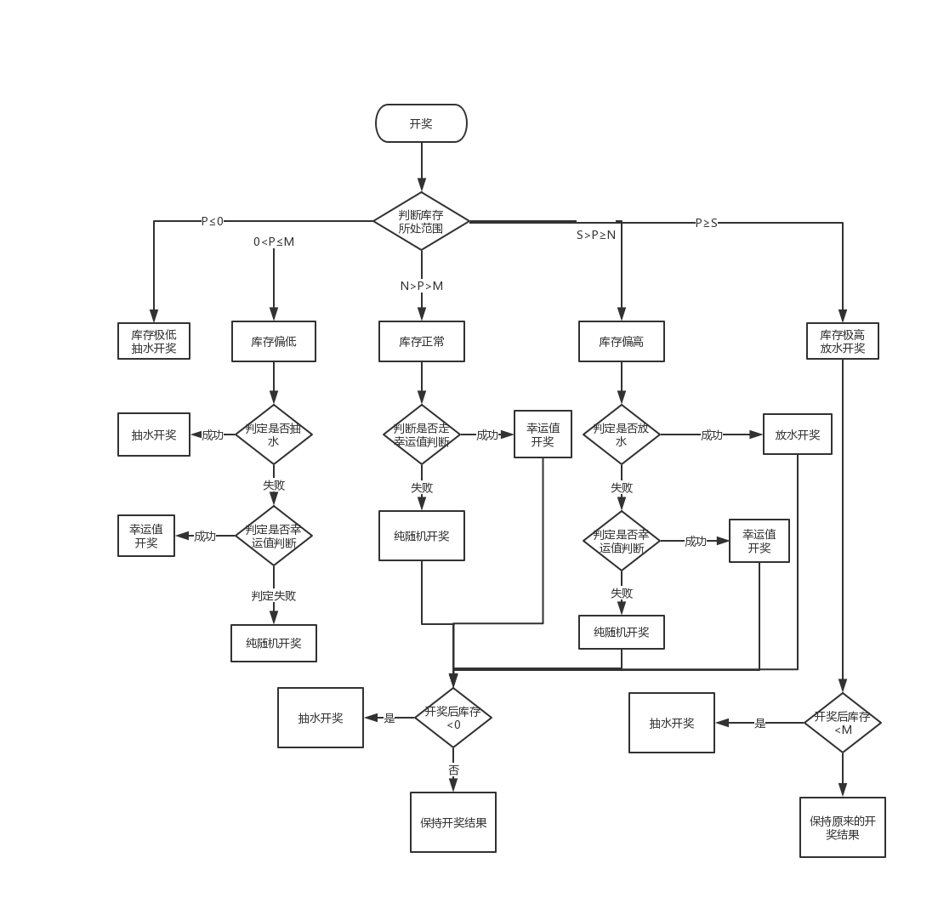
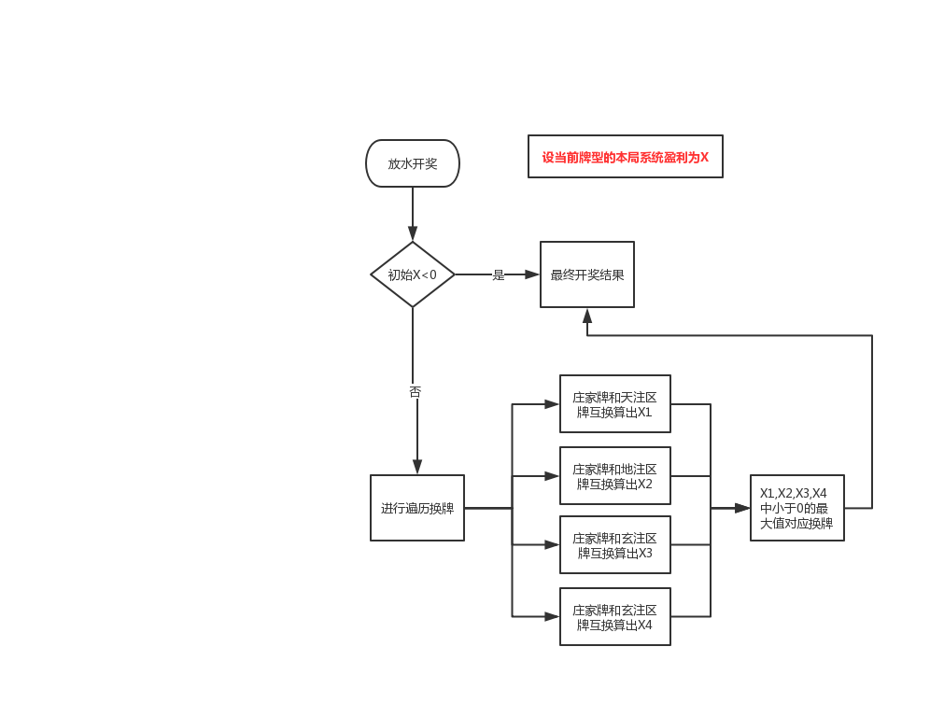
4.库存机制

 | a.库存正常

 | 若N>P>M

 | 当前库存处于库存下限和上限之间时，系统开奖纯随机

 | b.库存偏低

 | 若0<P≤M

 | 此时库存偏低，系统开奖有一定几率抽水，库存越低抽水几率越高

 | 在系统纯随机之前预先判定本局是否会抽水，几率为r1

 | r1=(M-P)/M*35%

 | 当判定成功时，本局开奖必定抽水，若判定失败，则走纯随机流程

 | 必定抽水时系统开奖双方均为非幸运一击牌型

 | 这里公式用代码写入，参数35%读取配置

 | c.库存极低

 | 若p≤0

 | 当前库存极低，系统开奖必定会抽水

 |  |  |  |  |  | 抽水开奖流程 | 放水开奖流程
 | d.库存偏高

 | 若S>P≥N

 | 当前库存偏高，系统开奖有一定几率放水，库存越高放水几率越高

 | 在系统纯随机之前预先判定本局是否会放水，几率为r2

 | r2=（P-N)/(S-N)*35% |  |  |  | 库存机制开奖判断流程图

 | 当判定成功时，本局开奖必定会放水，若判定失败则走纯随机流程

 | e.库存极高

 | 若P≥S

 | 此时库存极高，系统开奖时必定会放水

参数设置与变化
所有参数整理

1.说明

数值相关参数均和游戏房间绑定，房间不同参数可能不同，同一个房间的不同桌子共享各种参数

幸运值相关参数每次用户账户金额发生变化都要重新计算一次，带入各种游戏房间

库存相关的参数每天根据用户当天投注总额进行调整

2.参数配置 |  |  |  |  | 3000 | 8000

 | 房间名 | 库存下限 | 库存上限 | 上限最大值 | 放水最大几率 | 抽水最大几率 | 点控几率 | 当前库存 | 服务费率 | 目标RTP
 | 初级房 | 3000 | 5000 |  |  |  |  | 5000 | 3.00% | 96%
 | 低级房
 | 中级房
 | 高级房

 |  |  |  |  | 这里的放水最大几率，抽水最大几率即判定几率中的35%
 |  |  |  |  |  | 放水最大几率在库存偏高的放水判定中使用
 |  |  |  |  |  | 抽水最大几率在库存偏低的抽水判定中使用

3.参数属性

 | 参数 |  | 说明
 | 库存下限 |  | 需要设定初始值，最小值，每晚0点结算
 | 库存上限 |  | 需要设定初始值，最小值，每晚0点结算
 | 库存上限最大值 |  | 需要设定初始值，最小值，每晚0点结算
 | 当前库存 |  | 需要设定初始值，会不断变化，每晚0点结算
 | 放水最大几率 |  | 设定值
 | 抽水最大几率 |  | 设定值
 | 点控几率 |  | 设定值
 | 服务费率 |  | 设定值

4.参数定时结算

 | a.最小值概念

 |  | 每人限红 | 库存下限 | 库存上限 | 库存上限最大值 |  | 游戏房间 | 投注下限 | 投注上限 | 库存下限 | 库存上限 | 库存上限最大值 | 目标RTP | 作弊几率 | 反作弊几率
 | 新手房 | 500 | 3000 | 5000 | 3000 |  | 新手房 | 2 | 200 | 1000 | 2000 | 3000 | 96.5% | 50% | 40%
 | 进阶房 | 2500 | 6000 | 10000 | 6000 |  | 初级房 | 10 | 1000 | 4000 | 8000 | 12000 | 96.5% | 50% | 40%
 | 高手房 | 5000 | 12000 | 20000 | 12000 |  | 中级房 | 50 | 5000 | 8000 | 16000 | 24000 | 96.5% | 50% | 40%
 | 土豪房 | 12000 | 24000 | 40000 | 24000 |  | 高级房 | 200 | 20000 | 15000 | 30000 | 45000 | 96.5% | 50% | 40%

 | b.参数结算机制
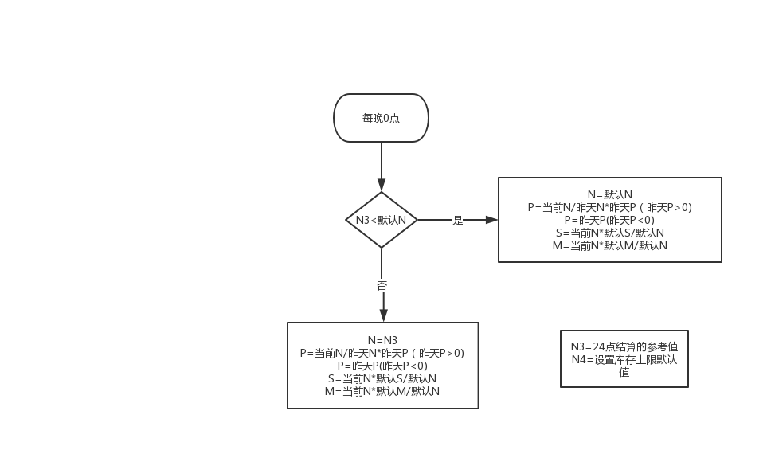
 | 每晚24点根据房间当天的单场下注均额对房间库存进行动态调整

 | 影响的值包括：库存下限，库存上限，库存上限最大值，当前库存

 |  | 假设参数:
 |  | 统计当天房间的下注总金额N1

 |  | 统计当天有真人用户下注的总场次为N2

 |  | 动态标准N3=N1/N2*10

 |  | 引用参数
 |  | 当天0点时库存参数为

 |  |  | 库存下限 |  | M
 |  |  | 库存上限 |  | N
 |  |  | 库存上限最大值 |  | S
 |  |  | 当前库存 |  | P
 |  |  | 库存上限的最小值设定为N4

 |  |  | 说明：
 |  |  |  | 1.以库存上限为基准线

 |  |  |  | 2.每天0点如果动态调整系数大于库存上限的最小值，则库存上限会调整到调整系数大小，下线，上限最大值也会对应改变

 |  |  |  | 3.若动态调整系数小于库存上限设置的最小值，说明前一天下注非常少，系统根据保底策略会调整到最小值，下限和上限最大值也会对应改变

5.额外说明

 | 所有配置里的参数走配置，最好可以做到不停服更新来应对特殊情况

